NRSTS0096_L_BA.Y
佛山质保部测量技术科 P-Q-FS-3 |  | 在线测量监控重点尺寸问题单 Problemblatt von dem wichtigen Maß
基础信息 |  |  |  | 问题发现日期 |  | 11/5/18 |  |  |  | 周次 |  | 18KW45-1
 |  |  |  | 时间序列图（Y:尺寸偏差值mm) |  |  |  | From | 11/2/18 |  |  | To | 11/5/18
±3σ值
公差
车型/Typ.： |  | Bora_MQB
 | 0.99 | 0.2905125 | 4.2313961635 | -3.6503711635 | 1.18 | -1.18
 | 1.03 | 0.2905125 | 4.2313961635 | -3.6503711635 | 1.18 | -1.18
 | 0.95 | 0.2905125 | 4.2313961635 | -3.6503711635 | 1.18 | -1.18
 | 1.17 | 0.2905125 | 4.2313961635 | -3.6503711635 | 1.18 | -1.18 | 1.17
 | 1.13 | 0.2905125 | 4.2313961635 | -3.6503711635 | 1.18 | -1.18
 | 0.91 | 0.2905125 | 4.2313961635 | -3.6503711635 | 1.18 | -1.18
 | 0.68 | 0.2905125 | 4.2313961635 | -3.6503711635 | 1.18 | -1.18 | 0.68
 | 1.17 | 0.2905125 | 4.2313961635 | -3.6503711635 | 1.18 | -1.18
 | 0.92 | 0.2905125 | 4.2313961635 | -3.6503711635 | 1.18 | -1.18
 | 1.06 | 0.2905125 | 4.2313961635 | -3.6503711635 | 1.18 | -1.18
 | 1 | 0.2905125 | 4.2313961635 | -3.6503711635 | 1.18 | -1.18
 | 1.06 | 0.2905125 | 4.2313961635 | -3.6503711635 | 1.18 | -1.18
 | 1.22 | 0.2905125 | 4.2313961635 | -3.6503711635 | 1.18 | -1.18
 | 1.23 | 0.2905125 | 4.2313961635 | -3.6503711635 | 1.18 | -1.18 | 1.23
 | 0.45 | 0.2905125 | 4.2313961635 | -3.6503711635 | 1.18 | -1.18 | 0.45
 | 0.86 | 0.2905125 | 4.2313961635 | -3.6503711635 | 1.18 | -1.18
 | 1.05 | 0.2905125 | 4.2313961635 | -3.6503711635 | 1.18 | -1.18
 | 0.78 | 0.2905125 | 4.2313961635 | -3.6503711635 | 1.18 | -1.18
 | 0.86 | 0.2905125 | 4.2313961635 | -3.6503711635 | 1.18 | -1.18
 | 1.03 | 0.2905125 | 4.2313961635 | -3.6503711635 | 1.18 | -1.18
 | 0.44 | 0.2905125 | 4.2313961635 | -3.6503711635 | 1.18 | -1.18 | 0.44
 | 0.72 | 0.2905125 | 4.2313961635 | -3.6503711635 | 1.18 | -1.18
 | 1.07 | 0.2905125 | 4.2313961635 | -3.6503711635 | 1.18 | -1.18 | 1.07
 | 0.75 | 0.2905125 | 4.2313961635 | -3.6503711635 | 1.18 | -1.18
 | 0.82 | 0.2905125 | 4.2313961635 | -3.6503711635 | 1.18 | -1.18
 | 0.87 | 0.2905125 | 4.2313961635 | -3.6503711635 | 1.18 | -1.18
 | 1.07 | 0.2905125 | 4.2313961635 | -3.6503711635 | 1.18 | -1.18
 | 0.91 | 0.2905125 | 4.2313961635 | -3.6503711635 | 1.18 | -1.18
 | 0.84 | 0.2905125 | 4.2313961635 | -3.6503711635 | 1.18 | -1.18
 | 0.78 | 0.2905125 | 4.2313961635 | -3.6503711635 | 1.18 | -1.18
 | 1 | 0.2905125 | 4.2313961635 | -3.6503711635 | 1.18 | -1.18 | 1
 | 0.83 | 0.2905125 | 4.2313961635 | -3.6503711635 | 1.18 | -1.18
 | 0.9 | 0.2905125 | 4.2313961635 | -3.6503711635 | 1.18 | -1.18
 | 0.64 | 0.2905125 | 4.2313961635 | -3.6503711635 | 1.18 | -1.18 | 0.64
 | 0.75 | 0.2905125 | 4.2313961635 | -3.6503711635 | 1.18 | -1.18
 | 0.97 | 0.2905125 | 4.2313961635 | -3.6503711635 | 1.18 | -1.18
 | 0.94 | 0.2905125 | 4.2313961635 | -3.6503711635 | 1.18 | -1.18
 | 0.78 | 0.2905125 | 4.2313961635 | -3.6503711635 | 1.18 | -1.18
 | 0.91 | 0.2905125 | 4.2313961635 | -3.6503711635 | 1.18 | -1.18
 | 0.79 | 0.2905125 | 4.2313961635 | -3.6503711635 | 1.18 | -1.18
 | 0.79 | 0.2905125 | 4.2313961635 | -3.6503711635 | 1.18 | -1.18
 | 1.04 | 0.2905125 | 4.2313961635 | -3.6503711635 | 1.18 | -1.18 | 1.04
 | 0.89 | 0.2905125 | 4.2313961635 | -3.6503711635 | 1.18 | -1.18
 | 0.9 | 0.2905125 | 4.2313961635 | -3.6503711635 | 1.18 | -1.18
 | 0.77 | 0.2905125 | 4.2313961635 | -3.6503711635 | 1.18 | -1.18
 | 0.9 | 0.2905125 | 4.2313961635 | -3.6503711635 | 1.18 | -1.18
 | 0.72 | 0.2905125 | 4.2313961635 | -3.6503711635 | 1.18 | -1.18
 | 0.67 | 0.2905125 | 4.2313961635 | -3.6503711635 | 1.18 | -1.18
 | 0.45 | 0.2905125 | 4.2313961635 | -3.6503711635 | 1.18 | -1.18
 | 0.24 | 0.2905125 | 4.2313961635 | -3.6503711635 | 1.18 | -1.18 | 0.24
...
零件/Teil： |  | RO5
测量点名 |  | NRSTS0096_L_BA.Y
测量点描述 | STS

测量点特征 | BA | 重要等级 | 1

标准下公差 | -1.18 | 标准上公差 | 1.18

3级下公差 | -3.53 | 3级上公差 | 3.53

2018-06-10白
2018-06-11夜
2018-06-11白
2018-06-12夜
2018-10-31夜 | 0.48 | 1.15 | 0.14 | 0.7625
2018-10-31白 | 0.35 | 0.9 | -0.24 | 0.58
2018-11-01夜 | 0.58 | 0.98 | 0.12 | 0.83
2018-11-01白 | 0.6 | 1.08 | 0.15 | 0.89
2018-11-02白 | 0.79 | 1.23 | 0.44 | 1
2018-11-05白 | -1.5 | 0.9 | -7.86 | 0.67
±3σ值
公差(红色数值)
测量点位置图示Fehlerbild |  |  |  | 盒形图 |  |  |  | From | 2018-10-12 |  |  | To | 2018-11-05
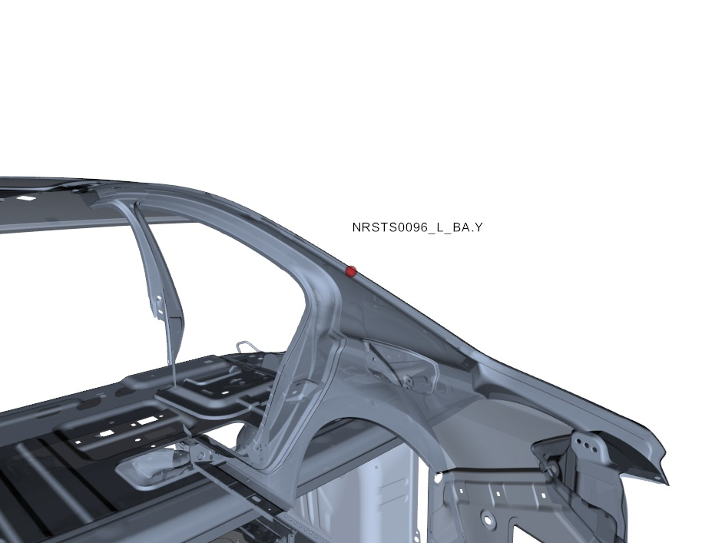

本页由系统自动生成，有疑问请联系：测量技术科，数据管理组，honglin.chen，63930590 , 或者也可以联系bin.zhang.cp4，63930454

本页由系统自动生成，有疑问请联系：测量技术科，数据管理组，junjie.li.fs-1，63930590 , 或者也可以联系bin.zhang.cp4，63930454

第一部分 | 序列图 | 测量数值随时间变化 | 所有测量数值

样本编号
测量时间 | 11/2/18 | 11/2/18 | 11/2/18 | 11/2/18 | 11/2/18 | 11/2/18 | 11/2/18 | 11/2/18 | 11/2/18 | 11/2/18 | 11/2/18 | 11/2/18 | 11/2/18 | 11/2/18 | 11/2/18 | 11/2/18 | 11/2/18 | 11/2/18 | 11/2/18 | 11/2/18 | 11/2/18 | 11/2/18 | 11/2/18 | 11/2/18 | 11/2/18 | 11/2/18 | 11/2/18 | 11/2/18 | 11/2/18 | 11/2/18 | 11/2/18 | 11/2/18 | 11/2/18 | 11/2/18 | 11/2/18 | 11/2/18 | 11/2/18 | 11/2/18 | 11/2/18 | 11/2/18 | 11/2/18 | 11/2/18 | 11/2/18 | 11/2/18 | 11/2/18 | 11/5/18 | 11/5/18 | 11/5/18 | 11/5/18 | 11/5/18 | 11/5/18 | 11/5/18 | 11/5/18 | 11/5/18 | 11/5/18 | 11/5/18 | 11/5/18 | 11/5/18 | 11/5/18 | 11/5/18 | 11/5/18 | 11/5/18 | 11/5/18 | 11/5/18 | 11/5/18 | 11/5/18 | 11/5/18 | 11/5/18 | 11/5/18 | 11/5/18 | 11/5/18 | 11/5/18 | 11/5/18 | 11/5/18 | 11/5/18 | 11/5/18 | 11/5/18 | 11/5/18 | 11/5/18 | 11/5/18
MLSHI1262_LGAA[Y] | 0.99 | 1.03 | 0.95 | 1.17 | 1.13 | 0.91 | 0.68 | 1.17 | 0.92 | 1.06 | 1 | 1.06 | 1.22 | 1.23 | 0.45 | 0.86 | 1.05 | 0.78 | 0.86 | 1.03 | 0.44 | 0.72 | 1.07 | 0.75 | 0.82 | 0.87 | 1.07 | 0.91 | 0.84 | 0.78 | 1 | 0.83 | 0.9 | 0.64 | 0.75 | 0.97 | 0.94 | 0.78 | 0.91 | 0.79 | 0.79 | 1.04 | 0.89 | 0.9 | 0.77 | 0.9 | 0.72 | 0.67 | 0.45 | 0.24 | 0.61 | 0.44 | 0.88 | 0.79 | 0.46 | 0.42 | 0.71 | 0.61 | 0.66 | 0.53 | 0.55 | 0.68 | 0.77 | 0.72 | 0.521 | -1.92 | -1.65 | -1.49 | -1.78 | -1.65 | -1.35 | -1.69 | -1.5 | -1.56 | -1.19 | -1.42 | -1.89 | -7.86 | -1.43 | -1.43
中心线 | 0.2905125 | 0.2905125 | 0.2905125 | 0.2905125 | 0.2905125 | 0.2905125 | 0.2905125 | 0.2905125 | 0.2905125 | 0.2905125 | 0.2905125 | 0.2905125 | 0.2905125 | 0.2905125 | 0.2905125 | 0.2905125 | 0.2905125 | 0.2905125 | 0.2905125 | 0.2905125 | 0.2905125 | 0.2905125 | 0.2905125 | 0.2905125 | 0.2905125 | 0.2905125 | 0.2905125 | 0.2905125 | 0.2905125 | 0.2905125 | 0.2905125 | 0.2905125 | 0.2905125 | 0.2905125 | 0.2905125 | 0.2905125 | 0.2905125 | 0.2905125 | 0.2905125 | 0.2905125 | 0.2905125 | 0.2905125 | 0.2905125 | 0.2905125 | 0.2905125 | 0.2905125 | 0.2905125 | 0.2905125 | 0.2905125 | 0.2905125 | 0.2905125 | 0.2905125 | 0.2905125 | 0.2905125 | 0.2905125 | 0.2905125 | 0.2905125 | 0.2905125 | 0.2905125 | 0.2905125 | 0.2905125 | 0.2905125 | 0.2905125 | 0.2905125 | 0.2905125 | 0.2905125 | 0.2905125 | 0.2905125 | 0.2905125 | 0.2905125 | 0.2905125 | 0.2905125 | 0.2905125 | 0.2905125 | 0.2905125 | 0.2905125 | 0.2905125 | 0.2905125 | 0.2905125 | 0.2905125
上控制线 | 4.2313961635 | 4.2313961635 | 4.2313961635 | 4.2313961635 | 4.2313961635 | 4.2313961635 | 4.2313961635 | 4.2313961635 | 4.2313961635 | 4.2313961635 | 4.2313961635 | 4.2313961635 | 4.2313961635 | 4.2313961635 | 4.2313961635 | 4.2313961635 | 4.2313961635 | 4.2313961635 | 4.2313961635 | 4.2313961635 | 4.2313961635 | 4.2313961635 | 4.2313961635 | 4.2313961635 | 4.2313961635 | 4.2313961635 | 4.2313961635 | 4.2313961635 | 4.2313961635 | 4.2313961635 | 4.2313961635 | 4.2313961635 | 4.2313961635 | 4.2313961635 | 4.2313961635 | 4.2313961635 | 4.2313961635 | 4.2313961635 | 4.2313961635 | 4.2313961635 | 4.2313961635 | 4.2313961635 | 4.2313961635 | 4.2313961635 | 4.2313961635 | 4.2313961635 | 4.2313961635 | 4.2313961635 | 4.2313961635 | 4.2313961635 | 4.2313961635 | 4.2313961635 | 4.2313961635 | 4.2313961635 | 4.2313961635 | 4.2313961635 | 4.2313961635 | 4.2313961635 | 4.2313961635 | 4.2313961635 | 4.2313961635 | 4.2313961635 | 4.2313961635 | 4.2313961635 | 4.2313961635 | 4.2313961635 | 4.2313961635 | 4.2313961635 | 4.2313961635 | 4.2313961635 | 4.2313961635 | 4.2313961635 | 4.2313961635 | 4.2313961635 | 4.2313961635 | 4.2313961635 | 4.2313961635 | 4.2313961635 | 4.2313961635 | 4.2313961635
下控制线 | -3.6503711635 | -3.6503711635 | -3.6503711635 | -3.6503711635 | -3.6503711635 | -3.6503711635 | -3.6503711635 | -3.6503711635 | -3.6503711635 | -3.6503711635 | -3.6503711635 | -3.6503711635 | -3.6503711635 | -3.6503711635 | -3.6503711635 | -3.6503711635 | -3.6503711635 | -3.6503711635 | -3.6503711635 | -3.6503711635 | -3.6503711635 | -3.6503711635 | -3.6503711635 | -3.6503711635 | -3.6503711635 | -3.6503711635 | -3.6503711635 | -3.6503711635 | -3.6503711635 | -3.6503711635 | -3.6503711635 | -3.6503711635 | -3.6503711635 | -3.6503711635 | -3.6503711635 | -3.6503711635 | -3.6503711635 | -3.6503711635 | -3.6503711635 | -3.6503711635 | -3.6503711635 | -3.6503711635 | -3.6503711635 | -3.6503711635 | -3.6503711635 | -3.6503711635 | -3.6503711635 | -3.6503711635 | -3.6503711635 | -3.6503711635 | -3.6503711635 | -3.6503711635 | -3.6503711635 | -3.6503711635 | -3.6503711635 | -3.6503711635 | -3.6503711635 | -3.6503711635 | -3.6503711635 | -3.6503711635 | -3.6503711635 | -3.6503711635 | -3.6503711635 | -3.6503711635 | -3.6503711635 | -3.6503711635 | -3.6503711635 | -3.6503711635 | -3.6503711635 | -3.6503711635 | -3.6503711635 | -3.6503711635 | -3.6503711635 | -3.6503711635 | -3.6503711635 | -3.6503711635 | -3.6503711635 | -3.6503711635 | -3.6503711635 | -3.6503711635
上公差 | 1.18 | 1.18 | 1.18 | 1.18 | 1.18 | 1.18 | 1.18 | 1.18 | 1.18 | 1.18 | 1.18 | 1.18 | 1.18 | 1.18 | 1.18 | 1.18 | 1.18 | 1.18 | 1.18 | 1.18 | 1.18 | 1.18 | 1.18 | 1.18 | 1.18 | 1.18 | 1.18 | 1.18 | 1.18 | 1.18 | 1.18 | 1.18 | 1.18 | 1.18 | 1.18 | 1.18 | 1.18 | 1.18 | 1.18 | 1.18 | 1.18 | 1.18 | 1.18 | 1.18 | 1.18 | 1.18 | 1.18 | 1.18 | 1.18 | 1.18 | 1.18 | 1.18 | 1.18 | 1.18 | 1.18 | 1.18 | 1.18 | 1.18 | 1.18 | 1.18 | 1.18 | 1.18 | 1.18 | 1.18 | 1.18 | 1.18 | 1.18 | 1.18 | 1.18 | 1.18 | 1.18 | 1.18 | 1.18 | 1.18 | 1.18 | 1.18 | 1.18 | 1.18 | 1.18 | 1.18
下公差 | -1.18 | -1.18 | -1.18 | -1.18 | -1.18 | -1.18 | -1.18 | -1.18 | -1.18 | -1.18 | -1.18 | -1.18 | -1.18 | -1.18 | -1.18 | -1.18 | -1.18 | -1.18 | -1.18 | -1.18 | -1.18 | -1.18 | -1.18 | -1.18 | -1.18 | -1.18 | -1.18 | -1.18 | -1.18 | -1.18 | -1.18 | -1.18 | -1.18 | -1.18 | -1.18 | -1.18 | -1.18 | -1.18 | -1.18 | -1.18 | -1.18 | -1.18 | -1.18 | -1.18 | -1.18 | -1.18 | -1.18 | -1.18 | -1.18 | -1.18 | -1.18 | -1.18 | -1.18 | -1.18 | -1.18 | -1.18 | -1.18 | -1.18 | -1.18 | -1.18 | -1.18 | -1.18 | -1.18 | -1.18 | -1.18 | -1.18 | -1.18 | -1.18 | -1.18 | -1.18 | -1.18 | -1.18 | -1.18 | -1.18 | -1.18 | -1.18 | -1.18 | -1.18 | -1.18 | -1.18
...

